Foglio1
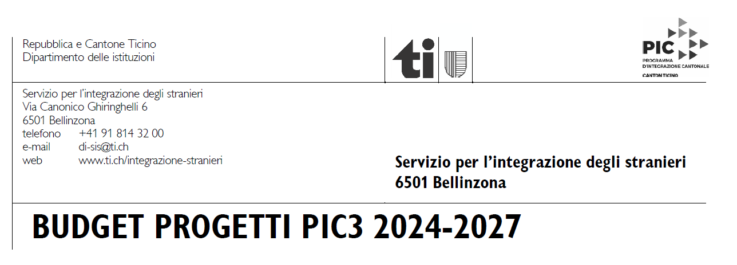
 | Nome dell'ente (Comune, associazione)
 | Nome del progetto
 | Inizio e fine delle attività
 | Nominativo, data, timbro e firma
 | SPESE |  | PREVENTIVO | CONSUNTIVO
 | Personale (coordinamento, attuazione del progetto, amministrazione, mandati esterni; specificare ore e costo orario per tipologia di attività) |  | CHF 0.00 | CHF 0.00

 | Infrastrutture, materiale, spese di progetto, spese amministrative, promozione |  | CHF 0.00 | CHF 0.00

 | Varie, imprevisti |  | CHF 0.00 | CHF 0.00

 | TOTALE |  | CHF 0.00 | CHF 0.00

 | RICAVI |  | PREVENTIVO | CONSUNTIVO
 | Richieste di contributi e mezzi propri (specificare) |  | CHF 0.00 | CHF 0.00
 | Contributi comunali
 | Altri contributi cantonali (precisare)
 | Contributi federali
 | Privati, fondazioni, altri sponsor
 | Vendite, tassa iscrizione, altri ricavi
 | Contributo proprio (copertura costi a carico dell'ente) di cui: | ore lavoro (volontariato, ecc.)
 |  | altre spese a carico dell'ente
 | CONTRIBUTO RICHIESTO AL SIS:
 | TOTALE |  | CHF 0.00 | CHF 0.00
 | Volontariato, materiale, infrastrutture messe a disposizione gratuitamente
 | Finanziamento SIS massimo : 50% |  | #DIV/0! | #DIV/0!
 | Finanziamento enti pubblici massimo : 75% |  | #DIV/0! | #DIV/0!
 | Finanziamento totale progetto |  | #DIV/0! | #DIV/0!

